需求
 | adx12月一期需求

一、需求列表： | 1、所有页面支持批量查询；
 | 2、广告主审核页面优化及接入标签后台；
 | 3、素材页面接标签后台；
 | 4、js打底支持及打底设置重构；
 | 5、dsp过滤策略；
 | 6、dsp增加CRM属性值；
 | 7、生产环境和线上环境数据报表分离；
 | 8、bid request增加设备号原值。

二、需求详述： | 1、所有页面支持批量查询：
 |  | （1）所有页面的id搜索框选项，均支持批量查询，关键词间用英文逗号分隔，出现其他除英文逗号以外的非法字符，查询均不成功，且页面提示为非法查询。
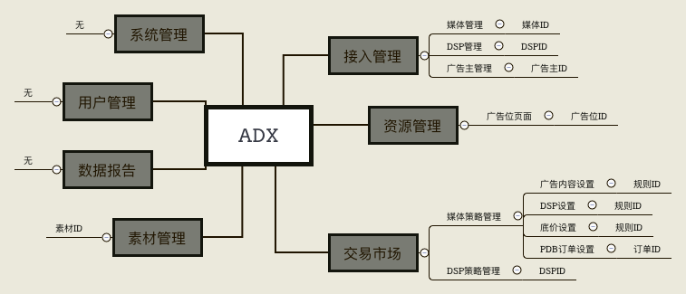

 | 2、广告主审核页面：
 |  | （1）支持批量审核；
 |  | （2）审核页面修改为弹框；
 |  | （3）审核通过的广告主需选择行业分类标签，单选；该数据adx需存储，无需同步到标签后台；
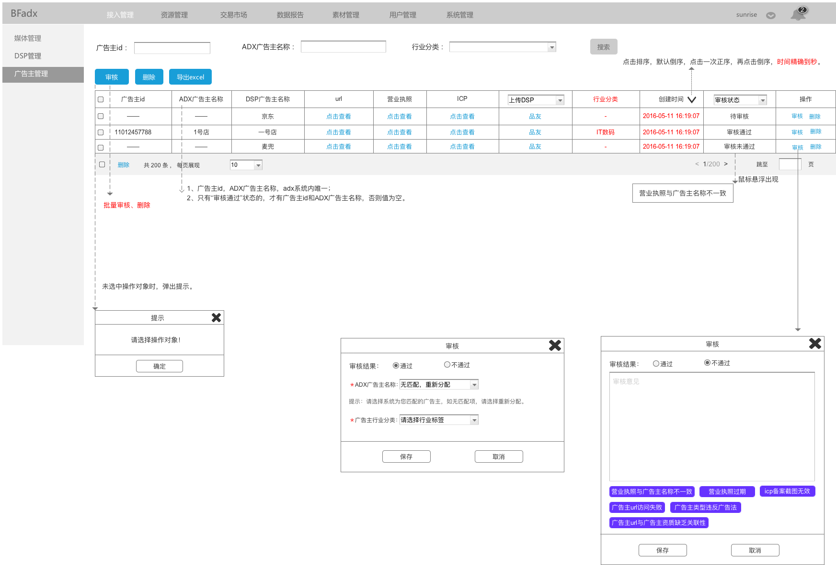

 |  | （4）审核状态流：

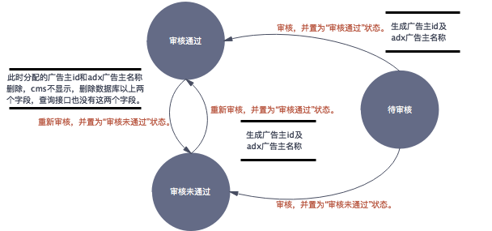

 | 3、素材页面接标签后台：
 |  | （1）审核通过页面，增加添加素材标签选项，非必填项，分为三级：行业标签、一级标签、二级标签，其中行业标签默认为所属广告主的行业标签，无所属广告主默认不选。
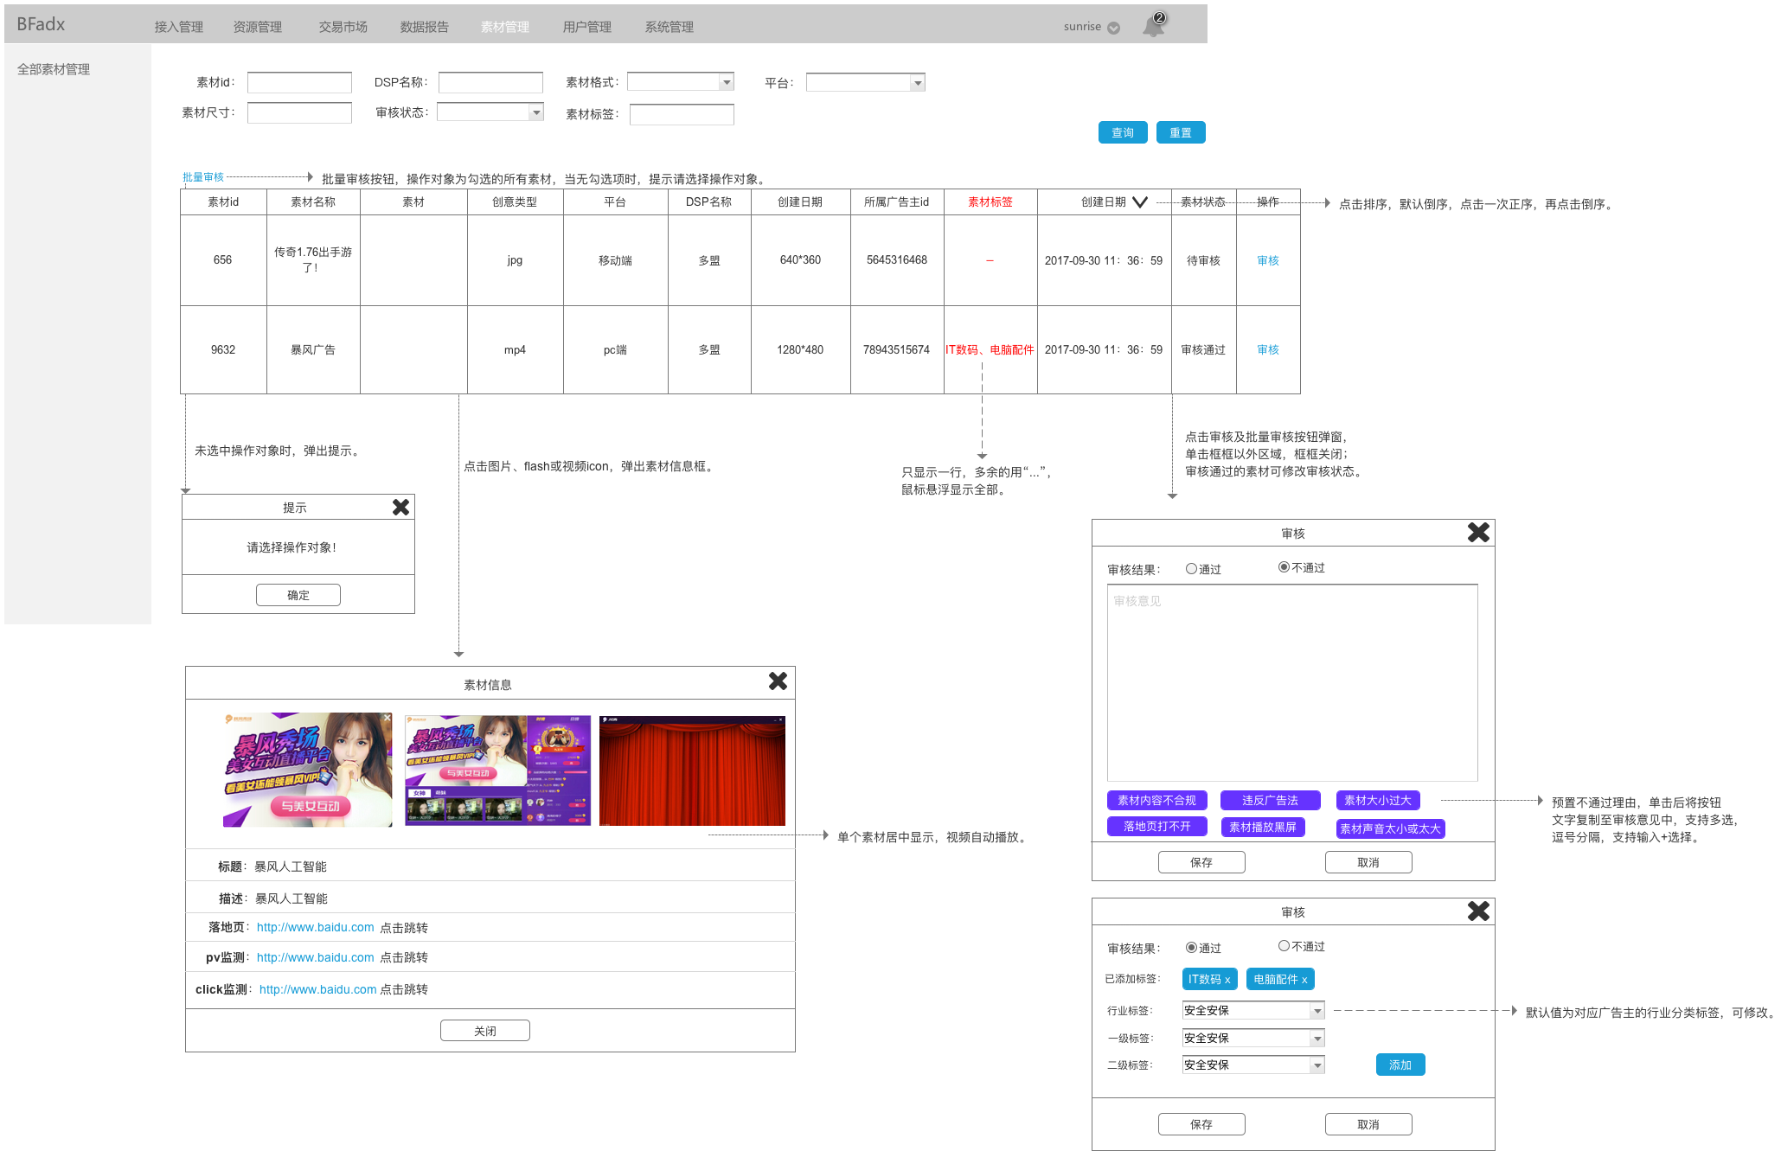

 | 4、js打底支持及打底广告设置重构：
 |  | （1）打底管理页面，增加广告id（三位随机数）、打底类型（ADN与js代码）两列，
 |  | （2）增加“js代码”打底类型，具体见原型；
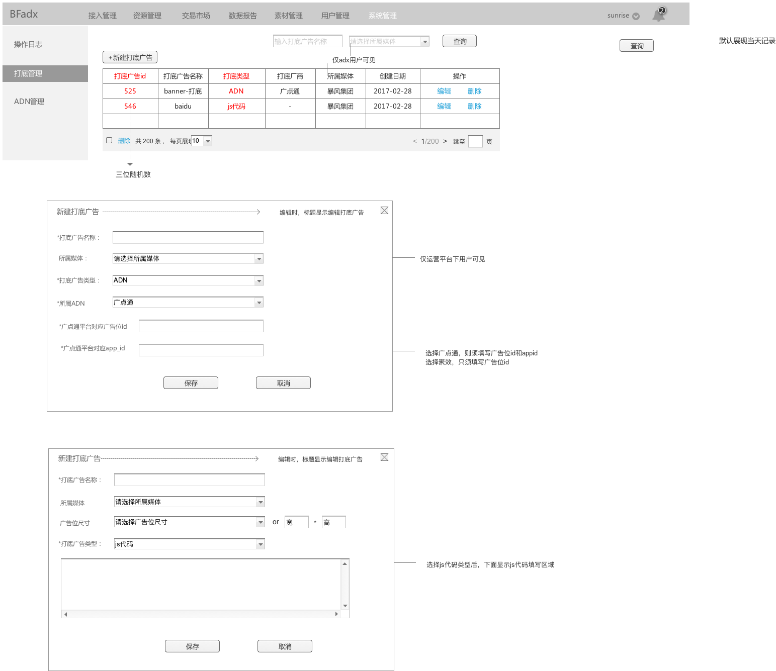

 |  | （3）资源管理，广告位添加／编辑页面的打底设置，由选择ADN变更为选择打底广告，下拉框出现该媒体下的所有打底广告。

 |  | （4）报数：
 |  |  | adxxs、adxclient中的crid字段取广告id，其他字段逻辑不变。

 | 5、dsp过滤策略：
 |  | 当筛选出满足条件的dsp个数大于10（包括PDB、PD、RTB、打底）时，按dsp在当天广告位当天的展现成功率排序，取前10名，如有并列第10名的，则随机选取。

 | 6、dsp增加CRM属性值
 |  | （1）dsp新建／编辑页面，增加CRM信息项，均为必填选：
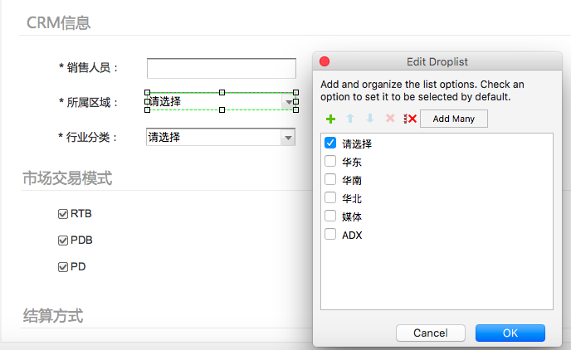
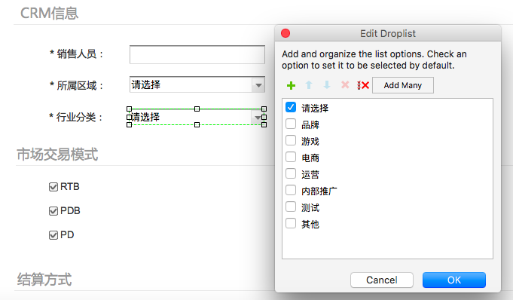

 | 7、生产环境和线上环境数据报表分离
 |  | （1）报数环节区分：
 |  |  | a. 线上环境报数规则不变；
 |  |  | b. 生产环境所有satus值前加9，其他均不变。
 |  |  |  | 例：
 |  |  |  | >>线上环境： log={"itime":"2017-12-11 15:19:50","uid":"1652314587965sfd6s","mtype":"iPhone7","ver":"2.0.3","idfa":"1652314587965sfd6s","value":{"adposition":"15746480","dvc":1,"stage":3,"status":1,"ecode":3100,"requestid":"1a3469f9525a3338af189f161aac6bdb","biddingid":"9667010f38c453e3b6c82a1fc09ba232","dspid":[42670856,85873498,58871526,90497579,23706442,34166541,57026856,34421529,55872277,22630406,66500362],"rtime":{"42670856":0,"85873498":0,"58871526":0,"90497579":0,"23706442":0,"34166541":0,"57026856":0,"34421529":0,"55872277":0,"22630406":0,"66500362":0}}}

 |  |  |  | >>生产环境： log={"itime":"2017-12-11 15:19:50","uid":"1652314587965sfd6s","mtype":"iPhone7","ver":"2.0.3","idfa":"1652314587965sfd6s","value":{"adposition":"15746480","dvc":1,"stage":3,"status":91,"ecode":3100,"requestid":"1a3469f9525a3338af189f161aac6bdb","biddingid":"9667010f38c453e3b6c82a1fc09ba232","dspid":[42670856,85873498,58871526,90497579,23706442,34166541,57026856,34421529,55872277,22630406,66500362],"rtime":{"42670856":0,"85873498":0,"58871526":0,"90497579":0,"23706442":0,"34166541":0,"57026856":0,"34421529":0,"55872277":0,"22630406":0,"66500362":0}}}

 |  | （2）数据报告：
 |  |  | 各环境数据报告独立。

 | 8、bid request增加设备号原值。
 |  | 9）device object
 |  |  | 字段 |  | 类型 | 描述 | 来源 | 后端逻辑
 |  |  | ext |  | object | 扩展字段 | ／ | ／

 |  | 9.2）device.ext object
 |  |  | 字段 |  | 类型 | 描述 | 来源 | 后端逻辑
 |  |  | did |  | string | imei，原值 | 解析adx request拿原值 | 原值

 |  |  | dpid |  | string | android id，原值 | 解析adx request拿原值 | 原值

 |  |  | mac |  | string | mac地址，带冒号原值 | 解析adx request拿原值后运算 | 原值

